상품제안서
슈틸루스터 독일 가습기 멀티 램프 레트로 가습기 | 상품코드: F24903

 |  |  |  |  |  |  | 02-412-0044 | www.easy1.co.kr
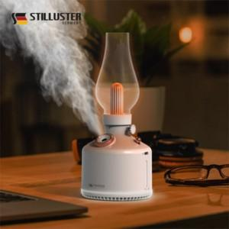

【상세/제작정보】

【인쇄/포장옵션】 | 실크 / 포장불가능

【공급단가】 | 수량 | 50~ | 100~ | 500~ | 1,000~ | 2,000~
*VAT별도 | 단가 | 31,750원 | 31,220원 | 30,420원 | 29,890원 | 29,100원

【상품 URL】 | https://dev.easy1.co.kr:443/src/goods_detail.php?gdno=24903

